KDYŽ
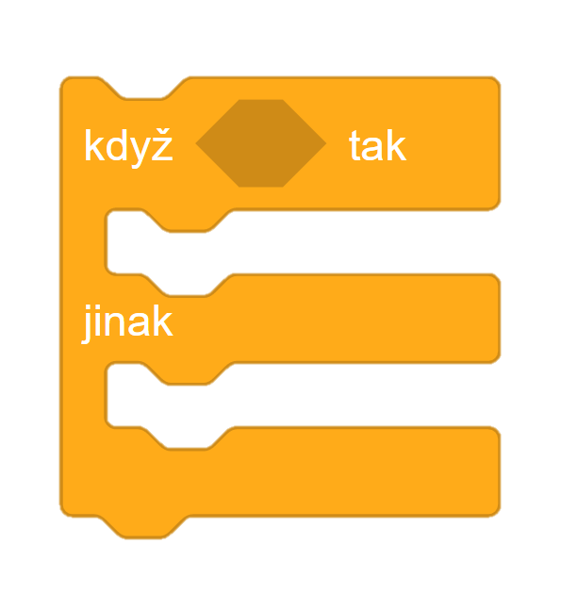
Funkce KDYŽ - kritéria pro kvalifikaci
 |  | Běh 60 m | Skok daleký | Vrh koulí | Skok do výšky | 60 m překážek | Skok o tyči | Běh 1000 m | Celkem bodů | …v procentech | Kvalifikace
Pamatujete? | Jaroslava Jícnová | 23 | 14 | 14 | 13 | 28 | 16 | 25
 | Renata Žaludková | 28 | 30 | 26 | 15 | 25 | 27 | 16
 | Robin Plíce | 27 | 16 | 29 | 30 | 14 | 14 | 26
 | Igor Pinďulín | 14 | 22 | 18 | 25 | 29 | 24 | 13
 | Adam Dvanácterníček | 26 | 26 | 21 | 30 | 17 | 19 | 28
 | Denisa Panenková | 21 | 26 | 17 | 15 | 19 | 28 | 22
 | Zdena Říhavá | 13 | 29 | 22 | 27 | 25 | 19 | 15
 | Tomáš Nozdra | 30 | 29 | 18 | 13 | 29 | 26 | 26
 | Vladimír Střevo | 22 | 26 | 14 | 28 | 25 | 15 | 30
 | Věra Chlupatá | 15 | 19 | 19 | 20 | 21 | 22 | 13
 | Libor Kolínko | 17 | 15 | 13 | 27 | 24 | 15 | 23
 | Ludmila Zubatá | 14 | 29 | 21 | 28 | 30 | 25 | 21
 | Vít Řiť | 28 | 14 | 18 | 18 | 14 | 26 | 28
 | Františka Pyskatá | 24 | 21 | 25 | 28 | 15 | 17 | 17
 | Dušan Bezpáteřní | 22 | 18 | 24 | 23 | 15 | 21 | 19
 | Helena Ušní | 23 | 13 | 16 | 25 | 25 | 17 | 19
 | Yvetta Mazová | 19 | 20 | 14 | 18 | 26 | 16 | 24
 | Jindřich Kladívko | 27 | 22 | 20 | 24 | 26 | 21 | 19
 | Václav Varle | 18 | 30 | 20 | 30 | 25 | 21 | 23

Spočítejte celkové body u 19 českých sportovců.
Za každou disciplínu je možné získat maximálně 30 bodů. Spočítejte jejich úspěšnost v procentech.
Pomocí funkce KDYŽ dopište do sloupečku L "ano", pokud atlet/ka splnil/a hranici 75 %, nebo "ne", pokud hranice 75 % nedosáhl/a.
 |  |  |  |  |  |  |  |  | Max. počet bodů za každou disciplínu | 30
 |  |  |  |  |  |  |  |  | Potřebný počet bodů k přijetí | 75%

diskont
Vypočítejte cenu za každý artikl tak, aby se projevila akce obchodu, tedy že při nákupu více než 3 kusů je 1 ks zboží zdarma.
Funkce KDYŽ - diskontní sleva

Vypočítejte celkovou cenu za nákup.

Pohrejte si s grafikou vystavené faktury a formátem buněk.
Nadaní žáci mohou prostudovat buňky D12 a D13, tedy jak je vyřešen zápis dnešního data a počítání s ním. Spočítáte, kolik dní jste dnes na světě, nebo za kolik dní jsou Vánoce?
 | Vystavil:
 | za hubičku, a.s.
 | Za Statínem 12
 | Valdřichův Libešín
 | 32900

 | Vystaveno dne: | 2021-08-05
 | Splatnost do: | 2021-08-19

 |  | cena | ks | celkem
 | klíčenka s mini šálou | 29 | 2
 | fotorámeček | 39 | 1
 | miska pro mazlíčky | 39 | 1
 | rodinný kalendář | 19 | 1
 | dámská podprsenka | 149 | 1
 | cívka na rybaření | 10 | 5
 | žárovka 20 W | 49 | 4
 | pánské štulpny | 49 | 4
 | kuchyňská chňapka | 39 | 1
 | krémová tvářenka | 99 | 2
 | FFP2 respirátor | 9 | 8
 | antibakteriální gel na ruce | 9 | 4
 | kelímek na kartáček | 19 | 1
 | hydratační maska s opuncií | 25 | 2
 | dávkovač mýdla | 29 | 1
 | řasenka | 29 | 4
 | rtěnka | 29 | 4
 | odlakovač na nehty | 29 | 1
 | pamlsek pro psy s treskou | 19 | 5
 | mléčná bonboniéra | 49 | 1
 | energy drink 500 ml | 12 | 4
 | karamelový donut | 5 | 5
 | barevné žvýkačky | 10 | 4
 | gastro teploměr | 99 | 1
 | balkonový květináč | 29 | 4
 | kotníkové ponožky | 19 | 6
 | pánské boxerky | 69 | 2

